DATA
№ п/п | Артикул | Наименование | Изображение | Цвет | Коллекция товара | Состав | Размерный ряд |  |  |  |  |  |  |  |  | база, руб. | Количество | Сумма:база, руб. | Описание
 |  |  |  |  |  |  | <РР01> | <РР02> | <РР03> | <РР04> | <РР05> | <РР06> | <РР07> | <РР08> | <РР09>

1 |  |  | 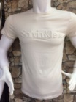 |  |  |  | S(46) | M(48) | L(50) | XL(52) | XXL(54) |  |  |  |  | 350.00 | 0 | 0
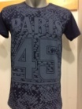
2 |  |  |  |  |  |  | S(46) | M(48) | L(50) | XL(52) | XXL(54) |  |  |  |  | 350.00 | 0 | 0

3 |  |  | 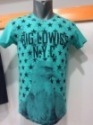 |  |  |  | S(46) | M(48) | L(50) | XL(52) | XXL(54) |  |  |  |  | 350.00 | 0 | 0

4 |  |  | 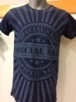 |  |  |  | S(46) | M(48) | L(50) | XL(52) | XXL(54) |  |  |  |  | 350.00 | 0 | 0

5 |  |  | 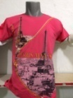 |  |  |  | S(46) | M(48) | L(50) | XL(52) | XXL(54) |  |  |  |  | 350.00 | 0 | 0

6 |  |  | 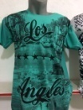 |  |  |  | S(46) | M(48) | L(50) | XL(52) | XXL(54) |  |  |  |  | 350.00 | 0 | 0
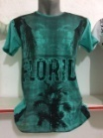
7 |  |  |  |  |  |  | S(46) | M(48) | L(50) | XL(52) | XXL(54) |  |  |  |  | 350.00 | 0 | 0

8 |  |  | 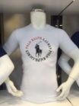 |  |  |  | S(46) | M(48) | L(50) | XL(52) | XXL(54) |  |  |  |  | 350.00 | 0 | 0
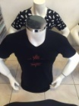
9 |  |  |  |  |  |  | S(46) | M(48) | L(50) | XL(52) | XXL(54) |  |  |  |  | 350.00 | 0 | 0

10 |  |  | 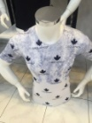 |  |  |  | S(46) | M(48) | L(50) | XL(52) | XXL(54) |  |  |  |  | 350.00 | 0 | 0

11 |  |  | 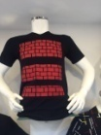 |  |  |  | S(46) | M(48) | L(50) | XL(52) | XXL(54) |  |  |  |  | 350.00 | 0 | 0
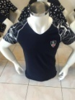
12 |  |  |  |  |  |  | S(46) | M(48) | L(50) | XL(52) | XXL(54) |  |  |  |  | 350.00 | 0 | 0

13 |  |  | 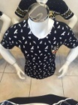 |  |  |  | S(46) | M(48) | L(50) | XL(52) | XXL(54) |  |  |  |  | 350.00 | 0 | 0

14 |  |  | 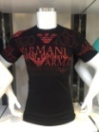 |  |  |  | S(46) | M(48) | L(50) | XL(52) | XXL(54) |  |  |  |  | 350.00 | 0 | 0

15 |  |  | 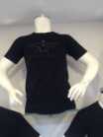 |  |  |  | S(46) | M(48) | L(50) | XL(52) | XXL(54) |  |  |  |  | 350.00 | 0 | 0

16 |  |  | 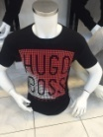 |  |  |  | S(46) | M(48) | L(50) | XL(52) | XXL(54) |  |  |  |  | 350.00 | 0 | 0

17 |  |  | 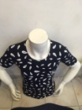 |  |  |  | S(46) | M(48) | L(50) | XL(52) | XXL(54) |  |  |  |  | 350.00 | 0 | 0

18 |  |  | 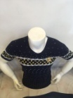 |  |  |  | S(46) | M(48) | L(50) | XL(52) | XXL(54) |  |  |  |  | 350.00 | 0 | 0

19 |  |  | 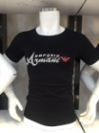 |  |  |  | S(46) | M(48) | L(50) | XL(52) | XXL(54) |  |  |  |  | 350.00 | 0 | 0

20 |  |  | 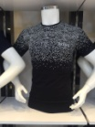 |  |  |  | S(46) | M(48) | L(50) | XL(52) | XXL(54) |  |  |  |  | 350.00 | 0 | 0

21 |  |  | 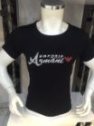 |  |  |  | S(46) | M(48) | L(50) | XL(52) | XXL(54) |  |  |  |  | 350.00 | 0 | 0

22 |  |  | 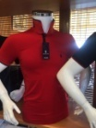 |  |  |  | S(46) | M(48) | L(50) | XL(52) | XXL(54) |  |  |  |  | 500.00 | 0 | 0

23 |  |  | 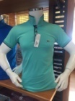 |  |  |  | S(46) | M(48) | L(50) | XL(52) | XXL(54) |  |  |  |  | 500.00 | 0 | 0

24 |  |  | 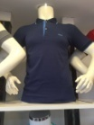 |  |  |  | S(46) | M(48) | L(50) | XL(52) | XXL(54) |  |  |  |  | 500.00 | 0 | 0

25 |  |  | 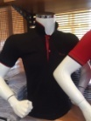 |  |  |  | S(46) | M(48) | L(50) | XL(52) | XXL(54) |  |  |  |  | 500.00 | 0 | 0

26 |  |  | 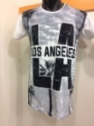 |  |  |  | S(46) | M(48) | L(50) | XL(52) | XXL(54) |  |  |  |  | 350.00 | 0 | 0
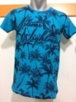
27 |  |  |  |  |  |  | S(46) | M(48) | L(50) | XL(52) | XXL(54) |  |  |  |  | 350.00 | 0 | 0

28 |  |  |  |  |  |  | S(46) | M(48) | L(50) | XL(52) | XXL(54) |  |  |  |  | 350.00 | 0 | 0

29 |  |  | 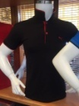 |  |  |  | S(46) | M(48) | L(50) | XL(52) | XXL(54) |  |  |  |  | 500.00 | 0 | 0

30 |  |  | 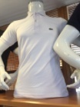 |  |  |  | S(46) | M(48) | L(50) | XL(52) | XXL(54) |  |  |  |  | 500.00 | 0 | 0

31 |  |  | 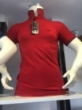 |  |  |  | S(46) | M(48) | L(50) | XL(52) | XXL(54) |  |  |  |  | 500.00 | 0 | 0

32 |  |  | 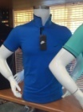 |  |  |  | S(46) | M(48) | L(50) | XL(52) | XXL(54) |  |  |  |  | 500.00 | 0 | 0
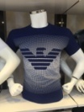
33 |  |  |  |  |  |  | S(46) | M(48) | L(50) | XL(52) | XXL(54) |  |  |  |  | 350.00 | 0 | 0

34 |  |  | 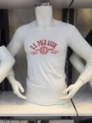 |  |  |  | S(46) | M(48) | L(50) | XL(52) | XXL(54) |  |  |  |  | 350.00 | 0 | 0
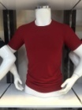
35 |  |  |  |  |  |  | S(46) | M(48) | L(50) | XL(52) | XXL(54) |  |  |  |  | 350.00 | 0 | 0

36 |  |  | 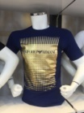 |  |  |  | S(46) | M(48) | L(50) | XL(52) | XXL(54) |  |  |  |  | 350.00 | 0 | 0

37 |  |  | 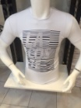 |  |  |  | S(46) | M(48) | L(50) | XL(52) | XXL(54) |  |  |  |  | 350.00 | 0 | 0

38 |  |  | 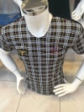 |  |  |  | S(46) | M(48) | L(50) | XL(52) | XXL(54) |  |  |  |  | 350.00 | 0 | 0

39 |  |  | 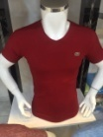 |  |  |  | S(46) | M(48) | L(50) | XL(52) | XXL(54) |  |  |  |  | 350.00 | 0 | 0

40 |  |  | 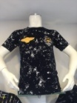 |  |  |  | S(46) | M(48) | L(50) | XL(52) | XXL(54) |  |  |  |  | 350.00 | 0 | 0

41 |  |  | 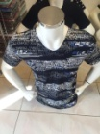 |  |  |  | S(46) | M(48) | L(50) | XL(52) | XXL(54) |  |  |  |  | 350.00 | 0 | 0

42 |  |  | 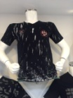 |  |  |  | S(46) | M(48) | L(50) | XL(52) | XXL(54) |  |  |  |  | 350.00 | 0 | 0

43 |  |  | 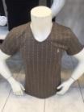 |  |  |  | S(46) | M(48) | L(50) | XL(52) | XXL(54) |  |  |  |  | 350.00 | 0 | 0

44 |  |  | 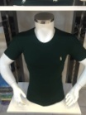 |  |  |  | S(46) | M(48) | L(50) | XL(52) | XXL(54) |  |  |  |  | 350.00 | 0 | 0

45 |  |  | 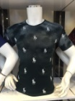 |  |  |  | S(46) | M(48) | L(50) | XL(52) | XXL(54) |  |  |  |  | 350.00 | 0 | 0
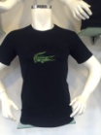
46 |  |  |  |  |  |  | S(46) | M(48) | L(50) | XL(52) | XXL(54) |  |  |  |  | 350.00 | 0 | 0

47 |  |  | 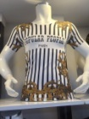 |  |  |  | S(46) | M(48) | L(50) | XL(52) | XXL(54) |  |  |  |  | 350.00 | 0 | 0

48 |  |  | 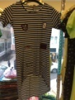 |  |  |  | S(46) | M(48) | L(50) | XL(52) |  |  |  |  |  | 450.00 | 0 | 0

49 |  |  | 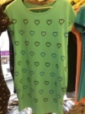 |  |  |  | S(46) | M(48) | L(50) | XL(52) |  |  |  |  |  | 450.00 | 0 | 0

50 |  |  | 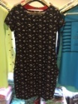 |  |  |  | S(46) | M(48) | L(50) | XL(52) |  |  |  |  |  | 450.00 | 0 | 0

51 |  |  | 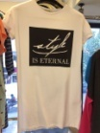 |  |  |  | S(46) | M(48) | L(50) | XL(52) | XXL(54) |  |  |  |  | 450.00 | 0 | 0

52 |  |  |  |  |  |  | S(46) | M(48) | L(50) | XL(52) | XXL(54) |  |  |  |  | 450.00 | 0 | 0

53 |  |  |  |  |  |  | S(46) | M(48) | L(50) | XL(52) |  |  |  |  |  | 450.00 | 0 | 0

54 |  |  |  |  |  | 50% вискоза, 40% хлопок, 10% лайкра | S(46) | M(48) | L(50) | XL(52) |  |  |  |  |  | 500.00 | 0 | 0

55 |  |  |  |  |  |  | S(46) | M(48) | L(50) | XL(52) |  |  |  |  |  | 500.00 | 0 | 0

56 |  |  |  |  |  |  | S(46) | M(48) | L(50) | XL(52) |  |  |  |  |  | 500.00 | 0 | 0

57 |  |  |  |  |  | 50% вискоза, 40% хлопок, 10% лайкра | S(46) | M(48) | L(50) | XL(52) |  |  |  |  |  | 500.00 | 0 | 0

58 |  |  |  |  |  | 50% вискоза, 40% хлопок, 10% лайкра | S(46) | M(48) | L(50) | XL(52) |  |  |  |  |  | 500.00 | 0 | 0

59 |  |  |  |  |  | 50% вискоза, 40% хлопок, 10% лайкра | S(46) | M(48) | L(50) | XL(52) |  |  |  |  |  | 500.00 | 0 | 0

60 |  |  |  |  |  | 50% вискоза, 40% хлопок, 10% лайкра | S(46) | M(48) | L(50) | XL(52) |  |  |  |  |  | 500.00 | 0 | 0

61 |  |  |  |  |  | 50% вискоза, 40% хлопок, 10% лайкра | S(46) | M(48) | L(50) | XL(52) |  |  |  |  |  | 500.00 | 0 | 0

62 |  |  |  |  |  |  | S(46) | M(48) | L(50) | XL(52) |  |  |  |  |  | 450.00 | 0 | 0

63 |  |  |  |  |  |  | S(46) | M(48) | L(50) | XL(52) |  |  |  |  |  | 450.00 | 0 | 0

64 |  |  |  |  |  |  | S(46) | M(48) | L(50) | XL(52) | 2XL(54) |  |  |  |  | 450.00 | 0 | 0

65 |  |  |  |  |  |  | S(46) | M(48) | L(50) | XL(52) |  |  |  |  |  | 450.00 | 0 | 0

66 |  |  |  |  |  | 50% вискоза, 40% хлопок, 10% лайкра | S(46) | M(48) | L(50) | XL(52) |  |  |  |  |  | 500.00 | 0 | 0

67 |  |  |  |  |  |  | S(46) | M(48) | L(50) | XL(52) |  |  |  |  |  | 450.00 | 0 | 0

68 |  |  |  |  |  |  | S(46) | M(48) | L(50) | XL(52) |  |  |  |  |  | 400.00 | 0 | 0

69 |  |  |  |  |  |  | S(46) | M(48) | L(50) | XL(52) |  |  |  |  |  | 400.00 | 0 | 0

70 |  |  |  |  |  |  | S(46) | M(48) | L(50) | XL(52) |  |  |  |  |  | 450.00 | 0 | 0

71 |  |  |  |  |  |  | S(46) | M(48) | L(50) | XL(52) |  |  |  |  |  | 450.00 | 0 | 0

72 |  |  |  |  |  |  | S(46) | M(48) | L(50) | XL(52) |  |  |  |  |  | 450.00 | 0 | 0

73 |  |  |  |  |  |  | S(46) | M(48) | L(50) | XL(52) |  |  |  |  |  | 500.00 | 0 | 0

74 |  |  |  |  |  |  | S(46) | M(48) | L(50) | XL(52) |  |  |  |  |  | 450.00 | 0 | 0

75 |  |  |  |  |  |  | S(46) | M(48) | L(50) | XL(52) |  |  |  |  |  | 400.00 | 0 | 0

76 |  |  |  |  |  |  | S(46) | M(48) | L(50) | XL(52) |  |  |  |  |  | 490.00 | 0 | 0

77 |  |  |  |  |  |  | S(46) | M(48) | L(50) | XL(52) |  |  |  |  |  | 450.00 | 0 | 0

78 |  |  |  |  |  |  | S(46) | M(48) | L(50) | XL(52) |  |  |  |  |  | 600.00 | 0 | 0

79 |  |  |  |  |  |  | S(46) | M(48) | L(50) | XL(52) |  |  |  |  |  | 600.00 | 0 | 0

80 |  |  |  |  |  | 100% хлопок | S(46) | M(48) | L(50) | XL(52) |  |  |  |  |  | 450.00 | 0 | 0

81 |  |  |  |  |  |  | S(46) | M(48) | L(50) | XL(52) | XXL(54) |  |  |  |  | 450.00 | 0 | 0

82 |  |  |  |  |  | 100% хлопок | S(46) | M(48) | L(50) | XL(52) |  |  |  |  |  | 450.00 | 0 | 0

83 |  |  |  |  |  |  | S(46) | M(48) | L(50) | XL(52) |  |  |  |  |  | 450.00 | 0 | 0

84 |  |  |  |  |  |  | S(46) | M(48) | L(50) | XL(52) |  |  |  |  |  | 450.00 | 0 | 0

85 |  |  |  |  |  | 100% хлопок | S(46) | M(48) | L(50) | XL(52) |  |  |  |  |  | 450.00 | 0 | 0

86 |  |  |  |  |  |  | S(46) | M(48) | L(50) | XL(52) |  |  |  |  |  | 600.00 | 0 | 0

87 |  |  |  |  |  |  | S(46) | M(48) | L(50) | XL(52) |  |  |  |  |  | 500.00 | 0 | 0

88 |  |  |  |  |  |  | S(46) | M(48) | L(50) | XL(52) |  |  |  |  |  | 550.00 | 0 | 0

89 |  |  |  |  |  | 100% хлопок | 29 | 30 | 31 | 32 | 33 | 34 |  | 36 |  | 900.00 | 0 | 0

90 |  |  |  |  |  | 100% хлопок | 29 | 30 | 31 | 32 | 33 | 34 |  | 36 |  | 900.00 | 0 | 0

91 |  |  |  |  |  | 100% хлопок | S | M | L | XL | 2XL |  |  |  |  | 900.00 | 0 | 0

92 |  |  |  |  |  | 100% хлопок | 29 | 30 | 31 | 32 | 33 | 34 |  | 36 |  | 900.00 | 0 | 0

93 |  |  |  |  |  | 100% хлопок | 29 | 30 | 31 | 32 | 33 | 34 |  | 36 |  | 900.00 | 0 | 0

94 |  |  |  |  |  |  | S(46) | M(48) | L(50) | XL(52) | XXL(54) |  |  |  |  | 300.00 | 0 | 0

95 |  |  |  |  |  |  | S(46) | M(48) | L(50) | XL(52) | XXL(54) |  |  |  |  | 300.00 | 0 | 0

96 |  |  |  |  |  |  | S(46) | M(48) | L(50) | XL(52) | XXL(54) | 3XL |  |  |  | 300.00 | 0 | 0

97 |  |  |  |  |  |  | S(46) | M(48) | L(50) | XL(52) | XXL(54) |  |  |  |  | 300.00 | 0 | 0

98 |  |  |  |  |  |  | S(46) | M(48) | L(50) | XL(52) | XXL(54) |  |  |  |  | 300.00 | 0 | 0

99 |  |  |  |  |  |  | S(46) | M(48) | L(50) | XL(52) | XXL(54) |  |  |  |  | 300.00 | 0 | 0

100 |  |  |  |  |  |  | S(46) | M(48) | L(50) | XL(52) | XXL(54) |  |  |  |  | 300.00 | 0 | 0

101 |  |  |  |  |  |  | S(46) | M(48) | L(50) | XL(52) | XXL(54) |  |  |  |  | 300.00 | 0 | 0

102 |  |  |  |  |  |  | S(46) | M(48) | L(50) | XL(52) | XXL(54) |  |  |  |  | 300.00 | 0 | 0

103 |  |  |  |  |  |  | S(46) | M(48) | L(50) | XL(52) | XXL(54) |  |  |  |  | 300.00 | 0 | 0

104 |  |  |  |  |  |  | S(46) | M(48) | L(50) | XL(52) | XXL(54) |  |  |  |  | 300.00 | 0 | 0

105 |  |  |  |  |  |  | S(46) | M(48) | L(50) | XL(52) | XXL(54) |  |  |  |  | 300.00 | 0 | 0

106 |  |  |  |  |  |  | S(46) | M(48) | L(50) | XL(52) | XXL(54) |  |  |  |  | 300.00 | 0 | 0

107 |  |  |  |  |  |  | S(46) | M(48) | L(50) | XL(52) | XXL(54) |  |  |  |  | 300.00 | 0 | 0

108 |  |  |  |  |  |  | S(46) | M(48) | L(50) | XL(52) | XXL(54) |  |  |  |  | 300.00 | 0 | 0

109 |  |  |  |  |  |  | S(46) | M(48) | L(50) | XL(52) | XXL(54) |  |  |  |  | 300.00 | 0 | 0

110 |  |  |  |  |  |  | S(46) | M(48) | L(50) | XL(52) | XXL(54) |  |  |  |  | 300.00 | 0 | 0

111 |  |  |  |  |  |  |  |  |  |  |  |  |  |  |  |  | 0 | 0

112 |  |  |  |  |  |  |  |  |  |  |  |  |  |  |  |  | 0 | 0

113 |  |  |  |  |  |  |  |  |  |  |  |  |  |  |  |  | 0 | 0

114 |  |  |  |  |  |  |  |  |  |  |  |  |  |  |  |  | 0 | 0

115 |  |  |  |  |  |  |  |  |  |  |  |  |  |  |  |  | 0 | 0

116 |  |  |  |  |  |  |  |  |  |  |  |  |  |  |  |  | 0 | 0

117 |  |  |  |  |  |  |  |  |  |  |  |  |  |  |  |  | 0 | 0

118 |  |  |  |  |  |  |  |  |  |  |  |  |  |  |  |  | 0 | 0

119 |  |  |  |  |  |  |  |  |  |  |  |  |  |  |  |  | 0 | 0

120 |  |  |  |  |  |  |  |  |  |  |  |  |  |  |  |  | 0 | 0

121 |  |  |  |  |  |  |  |  |  |  |  |  |  |  |  |  | 0 | 0

122 |  |  |  |  |  |  |  |  |  |  |  |  |  |  |  |  | 0 | 0

123 |  |  |  |  |  |  |  |  |  |  |  |  |  |  |  |  | 0 | 0

